7.2
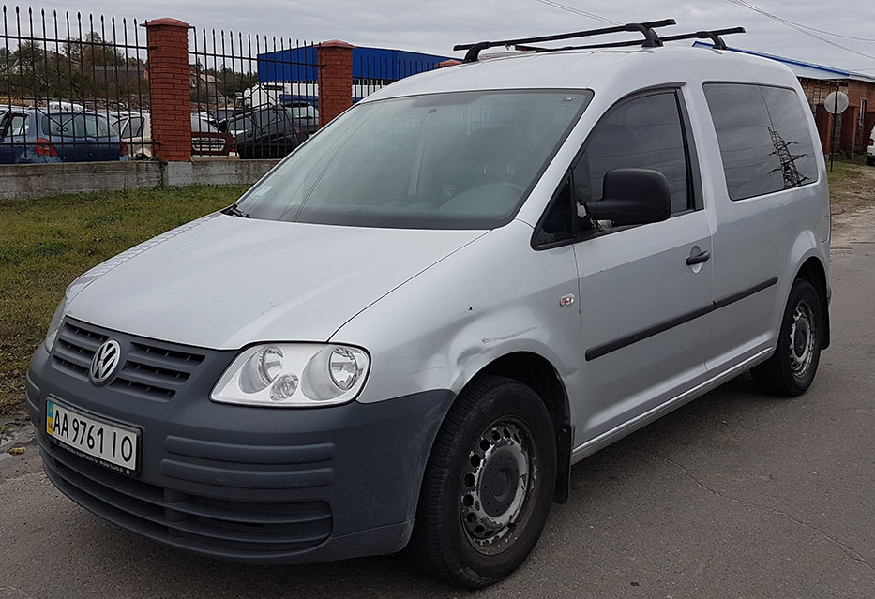
Результати фотофіксації об'єкту

Публічний паспорт
ПАСПОРТ АКТИВУ Транспортні засоби та спеціалізована техніка
Назва банку | ПАТ "УКРГАЗПРОМБАНК"
1. Характеристика майна
1.1. Назва активу: транспортні засоби чи спецтехніка | транспортні засоби
1.2. Вид транспортного засобу (легковий автомобіль, вантажний автомобіль, автобус, літак, судно, потяг, вагон, причіп, платформа, трейлер, інше) чи вид спецтехніки (бульдозер, трактор, комбайн, автокран, погрузчик, ескаватор, тощо) | легковий автомобіль
1.3. Марка та модель транспортного засобу/спецтехніки | VW Caddy Kombi
1.4. Рік випуску | 2010
1.5. Об'єм двигуна | 1390
1.6. Пробіг (км) чи наработка (моточаси) | 140,000
1.7. Колір | сірий
1.8. Номер кузова/шассі/VIN-код | WV2ZZZ2KZAX111761
1.9. Фізична наявність (наявний, розшук, арешт тощо) | наявний
1.10. Фізичний стан (відмінний, добрий, задовільний, незадовільний) | задовільний
опис пошкоджень | Потребує ТО, ремонт ходової, кузовних робіт, малярних робіт, заміни лівого дзеркала заднього виду, акумулятора та ін.
1.11. Місце реєстрації за свідоцтвом про реєстрацію | м. Київ
2. Графічні матеріали
2.1. Фотофіксація | 
2.2. Ситуаційний план
2.3. Тощо
3. Цінові характеристики
3.1. Початкова вартість реалізації, грн. | 194,090.00

